상품제안서
PGA 친환경그린 3단수동사각스키니+200g코마사타올 3P세트(미니) | 상품코드: S28136

 |  |  |  |  |  |  | 02-713-8555 | www.synergygift.co.kr
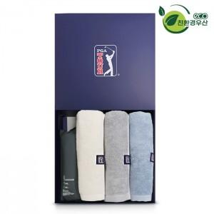

【상세/제작정보】

【인쇄/포장옵션】 | 실크, 원단실크1도 / 포장지포장

【공급단가】 | 수량 | 20~ | 100~ | 500~ | 1,000~ | 2,000~
*VAT별도 | 단가 | 31,200원 | 29,520원 | 28,080원 | 27,360원 | 26,880원

【상품 URL】 | https://www.synergygift.co.kr:443/src/goods_detail.php?gdno=28136

